Cenik


 |  | CENÍK - Cyklopenzion u Bohouše 2023
 |  | Identifikační číslo : 1009977245
 |  | Adresa : L.Svobody 295, 378 56 Studená, okr. Jin.Hradec
 |  | Odpovědná osoba : | Ing. Petr Milota, tel : +420 737 269 208, IČ. 12019917
 |  | Kontaktní osoba : | Iva Milotová, tel: +420 608 547 485, Doba od 9.00 do 20.00

č.pok. | Popis pokoje | Termín
 |  | 2.1.2023-30.6.2023 | 1.7.2023-3.9.2023 | 4.9.2023-7.1.2024
1 | Pokoj č.1 Ozanžový | Cena Kč/pokoj/noc | Cena Kč/pokoj/noc | Cena Kč/pokoj/noc
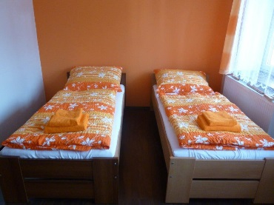
 | Obsazenost 1 osobou | 830 | 890 | 830
 | Obsazenost 2 osobami | 1070 | 1170 | 1070
 | Obsazenost 3 osobami | 1280 | 1420 | 1280
 | Obsazenost 4 osobami | 1520 | 1630 | 1520
 | Strava v ceně | Bez stravy | Bez stravy | Bez stravy

 | Příplatek z pobyt jen na 1 noc Kč | 600 Kč | 600 Kč | 600 Kč
 | Počet dětí bez nároku na lůžko | -- | -- | --
2 | Pokoj č.2 Zelený | Cena Kč/pokoj/noc | Cena Kč/pokoj/noc | Cena Kč/pokoj/noc
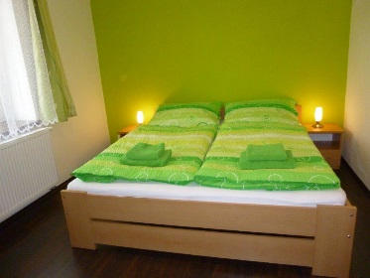
 | Obsazenost 1 osobou | 830 | 890 | 830
 | Obsazenost 2 osobami | 1070 | 1170 | 1070
 | Strava v ceně | Bez stravy | Bez stravy | Bez stravy

 | Příplatek z pobyt jen na 1 noc | 600 Kč | 600 Kč | 600 Kč
 | Počet dětí bez nároku na lůžko | -- | -- | --
3 | Pokoj č.3 Žlutý | Cena Kč/pokoj/noc | Cena Kč/pokoj/noc | Cena Kč/pokoj/noc
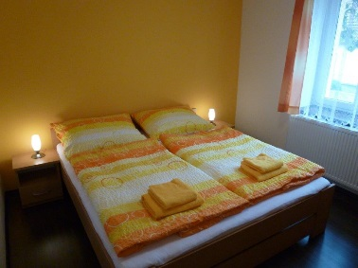
 | Obsazenost 1 osobou | 830 | 890 | 830
 | Obsazenost 2 osobami | 1070 | 1170 | 1070
 | Strava v ceně | Bez stravy | Bez stravy | Bez stravy

 | Příplatek z pobyt jen na 1 noc | 600 Kč | 600 Kč | 600 Kč
 | Počet dětí bez nároku na lůžko | -- | -- | --
4 | Celý penzion na 7 nocí | Cena Kč/penzion | Cena Kč/penzion | Cena Kč/penzion
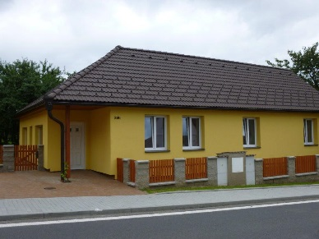
 | Obsazenost 1 - 8 osobou | 22,000 | 22,000 | 22,000

 | Strava v ceně | Bez stravy | Bez stravy | Bez stravy

 | Počet dětí bez nároku na lůžko | libovolný | libovolný | libovolný

Ing. Petr Milota
Dne : 9.1.2023

